Benodigdheden
Traineepositie |  | Trainee position
Aantal posities | 5 (2 virtueel te benaderen middels laptop en aan te sluiten schermen) | Number of positions | 5 (2 virtual reachable by laptop and connected displays)
Beeldschermen | 4 | Displays | 4
 | IVS/debriefing ( evt gecombineerd, wordt niet gelijktijdig gebruikt) |  | IVS/debriefing (possibly combined, not used simultaneously)
 | 3 X radarbeelden |  | 3 X radar images
 | Configuratie Beeldscherm gelijk aan werkplekken in het operationele VTS-systeem |  | Configuration Display similar to workstations in the operational VTS system
Instructeurspositie |  | Instructor position
Aantal posities | 5 (2 virtueel te benaderen middels laptops en aan te sluiten schermen) | Number of positions | 5 (2 virtual reachable by laptop and connected displays)
Beeldschermen | 4 | Displays | 4
 | IVS/debriefing (evt gecombineerd, worden niet gelijktijdig gebruikt) |  | IVS/debriefing (possibly combined, not used simultaneously)
 | 2 X radarbeelden |  | 2 X radar images
 | Meekijkscherm |  | Watch along screen
Debriefing/Beheer positie |  | Debriefing/Management position
Aantal posities | 1 | Number of positions | 1
Beeldschermen | 2 | Displays | 2
 | Op afstand te kunnen werken of zelfs stand-alone te kunnen prepareren (via laptop). |  | To be able to work remotely or even prepare stand-alone (with laptop).

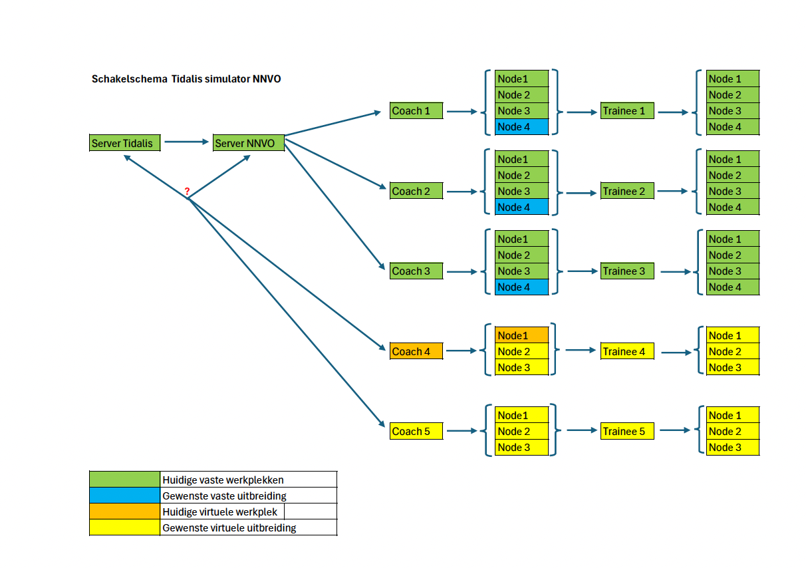

 | Figuur 1: Huidige configuratie / Current configuration

